DCPT_MCP-7
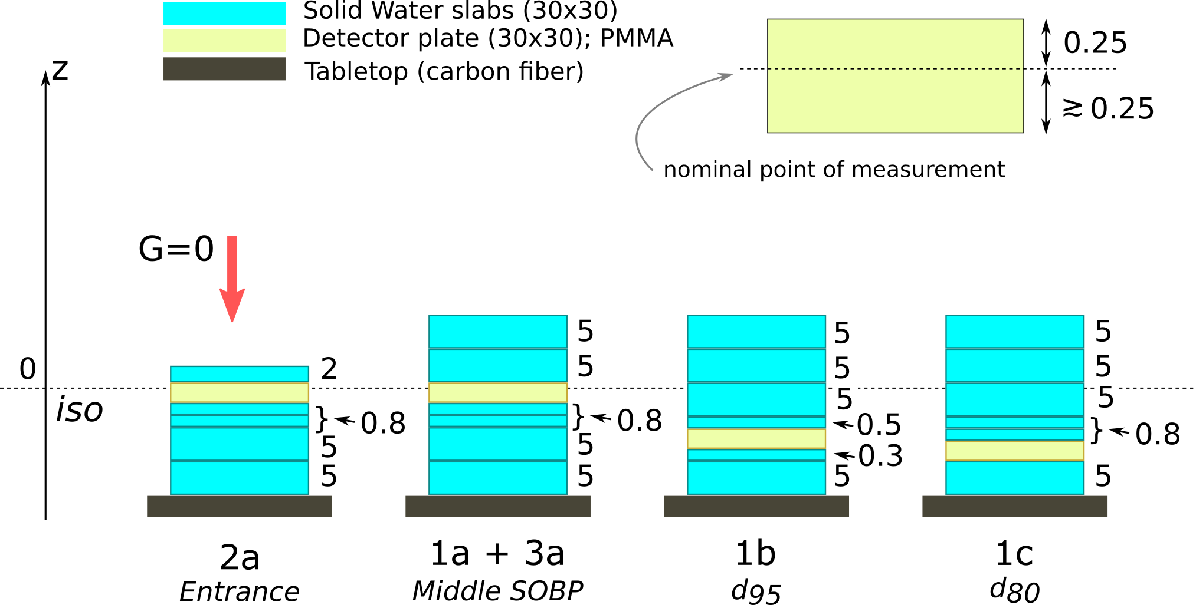
Co-60 | MaxX | GlobalMax | From | To | LocalMaxX | LocalMaxY | Integral | Sum
1Gy
55_9.dat | 220 | 212058166 | 100 | 240 | 220 | 212058166 | 5548493272.5 | 60359684180
54_8.dat | 220 | 214069314 | 100 | 240 | 220 | 214069314 | 5429246109.5 | 59335120250
53_7.dat | 220 | 223631383 | 100 | 240 | 220 | 223631383 | 5705909358.5 | 62036529300
52_6.dat | 220 | 240037911 | 100 | 240 | 220 | 240037911 | 6086856771.5 | 66323616660
51_5.dat | 220 | 207501302 | 100 | 240 | 220 | 207501302 | 5357656329.5 | 58370378220
50_4.dat | 220 | 226160667 | 100 | 240 | 220 | 226160667 | 5877882529.5 | 64005074360
49_3.dat | 220 | 220110800 | 100 | 240 | 220 | 220110800 | 5608917235.5 | 61098599780
48_2.dat | 220 | 228485132 | 100 | 240 | 220 | 228485132 | 5909567071 | 64186221500
47_1.dat | 220 | 218028033 | 100 | 240 | 220 | 218028033 | 5637698472 | 61497485940
 |  | 2.21E+08 |  |  |  | 2.21E+08 | 5.68E+09 | 6.19E+10

Tło | MaxX | GlobalMax | From | To | LocalMaxX | LocalMaxY | Integral | Sum
tlo_29_2.dat | 220 | 14148 | 100 | 240 | 220 | 14148 | 415727 | 454520
tlo_32_7.dat | 220 | 14647 | 100 | 240 | 220 | 14647 | 421980.5 | 460730
tlo_31_5.dat | 220 | 15075 | 100 | 240 | 220 | 15075 | 405753.5 | 440718
tlo_30_3.dat | 220 | 14269 | 100 | 240 | 220 | 14269 | 424532.5 | 462319 | Efficiency | 0.46 | 0.90 | 0.31 | 0.82
 |  | 1.45E+04 |  |  |  | 1.45E+04 | 4.17E+05 | 4.55E+05

2a | MaxX | GlobalMax | From | To | LocalMaxX | LocalMaxY | Integral | Sum
7_16.dat | 220 | 93272023 | 100 | 240 | 220 | 93272023 | 2810286557 | 30648034870
6_15.dat | 220 | 87941181 | 100 | 240 | 220 | 87941181 | 2635030484 | 28831660010
5_14.dat | 220 | 92311611 | 100 | 240 | 220 | 92311611 | 2781792948.5 | 30311606980
4_13.dat | 220 | 86529966 | 100 | 240 | 220 | 86529966 | 2652616475 | 29043033940
3_12.dat | 220 | 72841250 | 100 | 240 | 220 | 72841250 | 2242479464 | 24335521550
2_11.dat | 220 | 84275285 | 100 | 240 | 220 | 84275285 | 2538366024 | 27660451240
1_8.dat | 220 | 88129469 | 100 | 240 | 220 | 88129469 | 2634741840.5 | 28760915300
 |  | 8.65E+07 |  |  |  | 8.65E+07 | 2.61E+09 | 2.85E+10
1a | MaxX | GlobalMax | From | To | LocalMaxX | LocalMaxY | Integral | Sum
36_10.dat | 220 | 191571973 | 100 | 240 | 220 | 191571973 | 5067684878.5 | 55289278960
14_9.dat | 220 | 175361995 | 100 | 240 | 220 | 175361995 | 4910021899 | 53466771240
13_8.dat | 220 | 186623997 | 100 | 240 | 220 | 186623997 | 5220916244 | 56732393710
12_7.dat | 220 | 164524062 | 100 | 240 | 220 | 164524062 | 4692916889.5 | 51125732440
11_4.dat | 220 | 185331758 | 100 | 240 | 220 | 185331758 | 4995380468.5 | 54386754790
10_3.dat | 220 | 194686949 | 100 | 240 | 220 | 194686949 | 5353240183.5 | 58300540710
9_2.dat | 220 | 186888182 | 100 | 240 | 220 | 186888182 | 5185403000.5 | 56342509090
8_1.dat | 220 | 193728480 | 100 | 240 | 220 | 193728480 | 5395919477.5 | 59101121530
 |  | 1.85E+08 |  |  |  | 1.85E+08 | 5.10E+09 | 5.56E+10
1b | MaxX | GlobalMax | From | To | LocalMaxX | LocalMaxY | Integral | Sum
21_9.dat | 220 | 59987915 | 100 | 240 | 220 | 59987915 | 1831581941.5 | 19982602320
20_6.dat | 220 | 60639222 | 100 | 240 | 220 | 60639222 | 1880631529.5 | 20438288040
19_5.dat | 222 | 59326437 | 100 | 240 | 222 | 59326437 | 1833332201.5 | 20034297950
18_4.dat | 220 | 53921704 | 100 | 240 | 220 | 53921704 | 1762994095 | 19184485180
17_3.dat | 220 | 55701430 | 100 | 240 | 220 | 55701430 | 1756849246 | 19164430850
16_2.dat | 220 | 56655701 | 100 | 240 | 220 | 56655701 | 1660490868 | 18188757620
15_1.dat | 220 | 54220833 | 100 | 240 | 220 | 54220833 | 1713770490 | 18716649620
 |  | 5.72E+07 |  |  |  | 5.72E+07 | 1.78E+09 | 1.94E+10
1c | MaxX | GlobalMax | From | To | LocalMaxX | LocalMaxY | Integral | Sum
37_8.dat | 220 | 171229060 | 100 | 240 | 220 | 171229060 | 4559506393 | 49978403350
28_7.dat | 220 | 183490463 | 100 | 240 | 220 | 183490463 | 4883196856.5 | 53374921340
27_6.dat | 220 | 171614253 | 100 | 240 | 220 | 171614253 | 4952147053 | 53943276810
26_5.dat | 220 | 158195686 | 100 | 240 | 220 | 158195686 | 4524027461 | 49462503340
25_4.dat | 220 | 150568935 | 100 | 240 | 220 | 150568935 | 4348211656 | 47609647180
24_3.dat | 220 | 151478269 | 100 | 240 | 220 | 151478269 | 4382855896.5 | 47752056850
23_2.dat | 220 | 171327448 | 100 | 240 | 220 | 171327448 | 4907508251.5 | 53312573380
22_1.dat | 220 | 175691737 | 100 | 240 | 220 | 175691737 | 4749357163.5 | 51763670860
 |  | 1.67E+08 |  |  |  | 1.67E+08 | 4.66E+09 | 5.09E+10

